Iconシート
__icon$image__
バルブ
倉庫 | 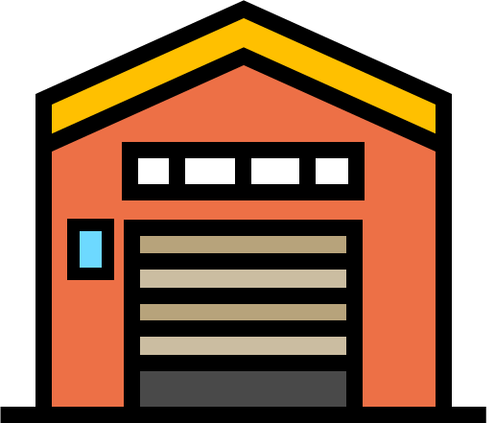
水門
トラクター
もぐら
電気柵
カントリーエレベーター | 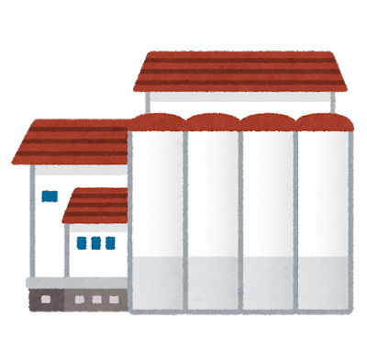 https://www.irasutoya.com/
かかし
進入禁止
注意
送電塔 | 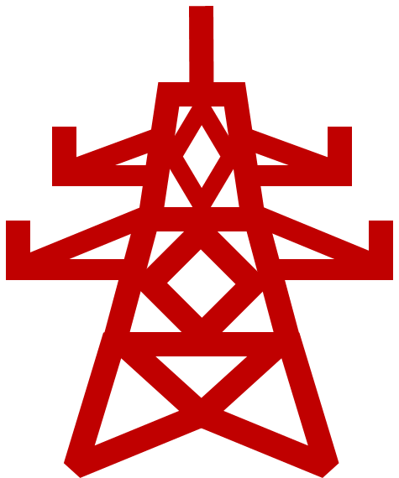
肥料 | 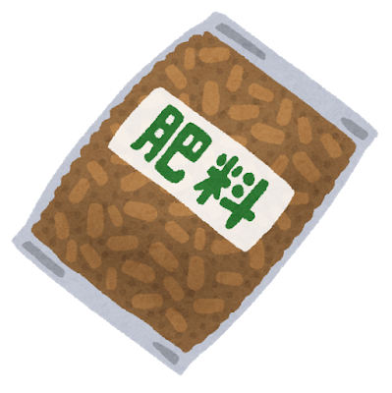 https://www.irasutoya.com/
サイロ |  https://www.irasutoya.com/
温室 | https://www.irasutoya.com/
ホームセンター | 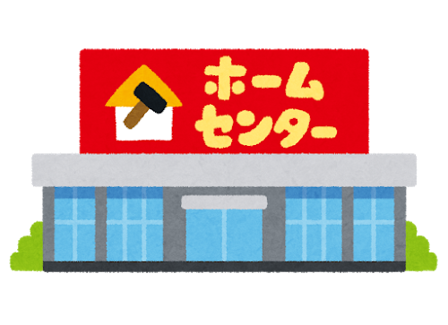 https://www.irasutoya.com/
貯水タンク | 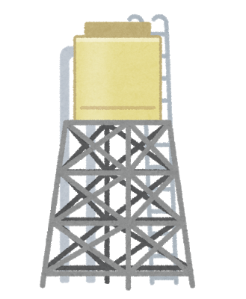 https://www.irasutoya.com/
井戸 | 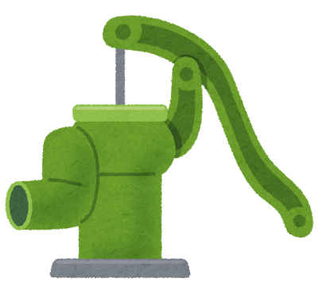
コンバイン | 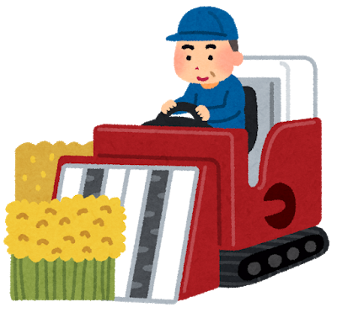 https://www.irasutoya.com/
ドローン | 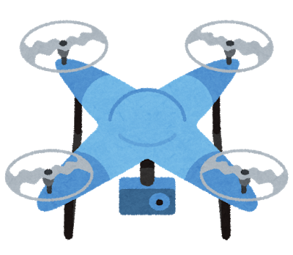 https://www.irasutoya.com/
カメムシ | https://www.irasutoya.com/
イナゴ | https://www.irasutoya.com/
農薬散布 |  https://www.irasutoya.com/
イノシシ |  https://www.irasutoya.com/
牛 | 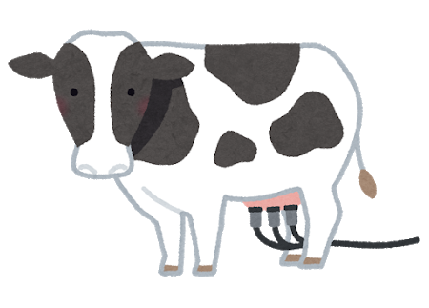 https://www.irasutoya.com/
豚 | https://www.irasutoya.com/
田植え |  https://www.irasutoya.com/
収穫 | https://www.irasutoya.com/
稲 |  https://www.irasutoya.com/
麦 | https://www.irasutoya.com/
材木 | https://www.irasutoya.com/

